画面詳細
ユーザー管理画面

初期画面 |  |  |  |  | 選択後表示 |  |  |  |  |  |  |  |  |  | 「退職者のみ」ボタン押下後の一覧
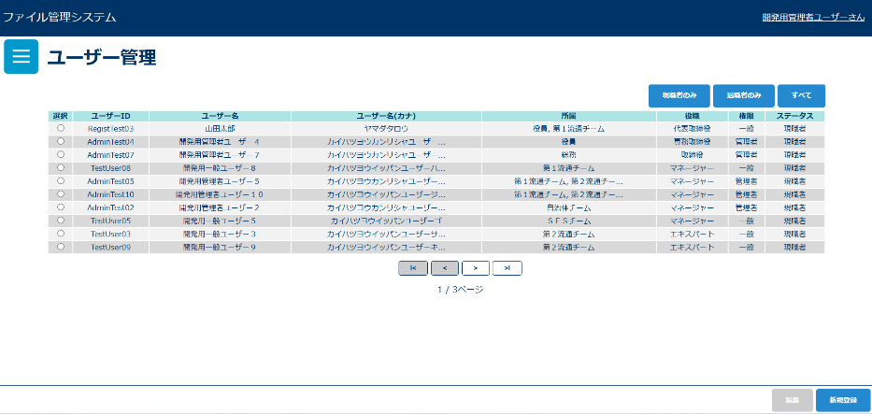
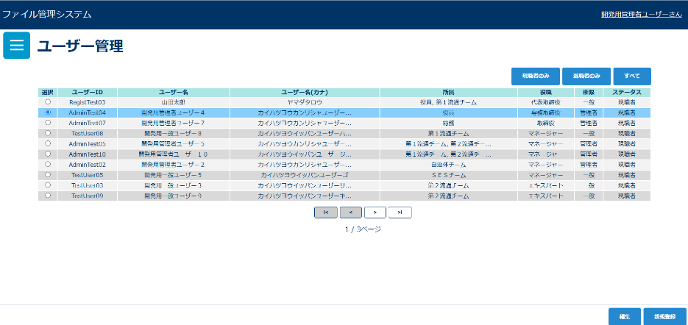
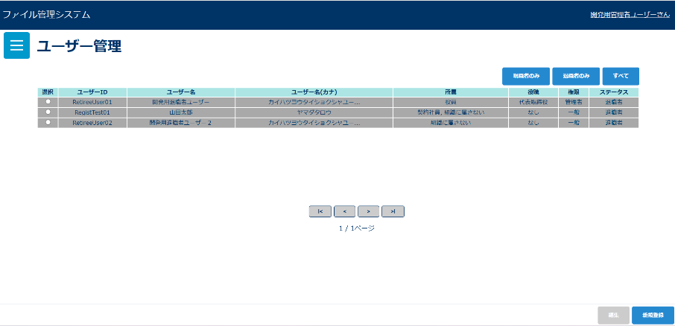

「すべて」ボタン押下後の一覧
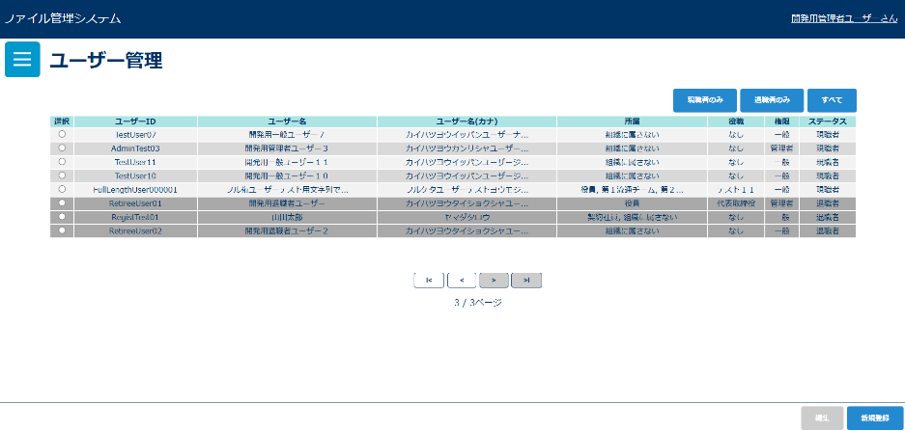

画面表示項目
No | 項目名 | データ |  |  |  | 有効 | 権限 |  | 部品 | 有桁 | 表桁 | データ型 | 文字種 | フォーマット |  | 備考
 |  | テーブル名 | フィールド名 |  |  |  | 管 | 一
1 | タイトル |  |  |  |  | × | 〇 |  |  |  |  |  |  |  |  | 「ユーザー管理」と表示 | ラジオボタン | 混在
初期表示、「退職者を含む」ボタン押下後の一覧 |  |  |  |  |  |  |  |  |  |  |  |  |  |  |  |  | チェックボックス
2 | 現職者のみ |  |  |  |  | 〇 | 〇 |  | ボタン
3 | 退職者のみ |  |  |  |  | 〇 | 〇 |  | ボタン
4 | すべて |  |  |  |  | 〇 | 〇 |  | ボタン
5 | 選択 |  |  |  |  | 〇 | 〇 |  | ラジオボタン |  |  |  |  |  |  | 行選択でもラジオボタン押下になる
6 | ユーザーID | m_user | post_id |  |  | × | 〇
7 | ユーザー名 | m_user | user_name |  |  | × | 〇 |  |  |  |  |  |  |  |  | 10文字以上の場合は…表示で省略される
8 | ユーザー名(カナ) | m_user | user_name_kana |  |  | × | 〇 |  |  |  |  |  |  |  |  | 10文字以上の場合は…表示で省略される
9 | 所属 | m_user_team | team_id |  |  | × | 〇 |  |  |  |  |  |  |  |  | 10文字以上の場合は…表示で省略される
10 | 役職 | m_user | post_id |  |  | × | 〇
11 | 権限 | m_user | role |  |  | × | 〇
12 | ステータス | m_user | retirement_flg |  |  | × | 〇
13 | 編集 |  |  |  |  | △ | 〇 |  | ボタン |  |  |  |  |  |  | ラジオボタン選択後、活性化
14 | 新規登録 |  |  |  |  | 〇 | 〇 |  | ボタン

入力パラメータ
No | 項目名 | 物理名 |  | コントロール | 送信方法 |  |  | 備考

「現職者のみ」ボタン押下
1 | 退職フラグ | retirementFlg |  | hidden | POST
「退職者のみ」ボタン押下
1 | 退職フラグ | retirementFlg |  | hidden | POST
「すべて」ボタン押下
1 | 退職フラグ | retirementFlg |  | hidden | POST
「新規登録」ボタン押下
1 | なし
「編集」ボタン押下
1 | ユーザーID | userId |  | hidden | POST

